Ejemplo 2
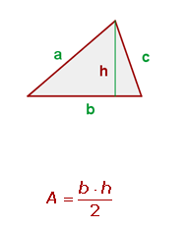

Base ( b ) | Altura ( c )
6 | 8

Área | 24
 |  | Para escribir la fórmula que permita obtener el área del triangulo, se debe:

 |  | 1.- Posicionarse en la celda G11
 |  | 2.- Colocar el símbolo igual (=)
 |  | 3.- Escribir la fórmula: =(F7 * G7) / 2
 |  | 4.- Presionar Enter

 |  | De esta manera, se obtiene automaticamente el resultado

